Cobertura exportador
Un exportador cubrirá con Opciones Financieras la venta de 300.000 USD que recibirá dentro de 124 días. La entidad financiera ofrece Opciones Europeas ATM Non Delivery para la cobertura cambiaria, pero sobre el 90% del total de los dólares. Las Opciones son valoradas por el método de Black-Scholes con los siguientes datos: • TRM del día de valoración: $3.600. • Volatilidad: 15% C.A. • Tasa libre de riesgo Colombia vigente para 124 días: 2% E.A. • Tasa LIBOR en dólares vigente para 124 días: 0,9% E.A. • Base: 365. El exportador acepta las condiciones de la entidad financiera. En el día de la terminación de la cobertura (día 124), la TRM es de $3.420. La empresa exportadora vente los 300.000 USD a la TRM. Teniendo en cuenta el pago de las primas, ¿cuál es el precio con cobertura?

 |  |  | Underlying Data
 |  |  |  | Underlying Type:

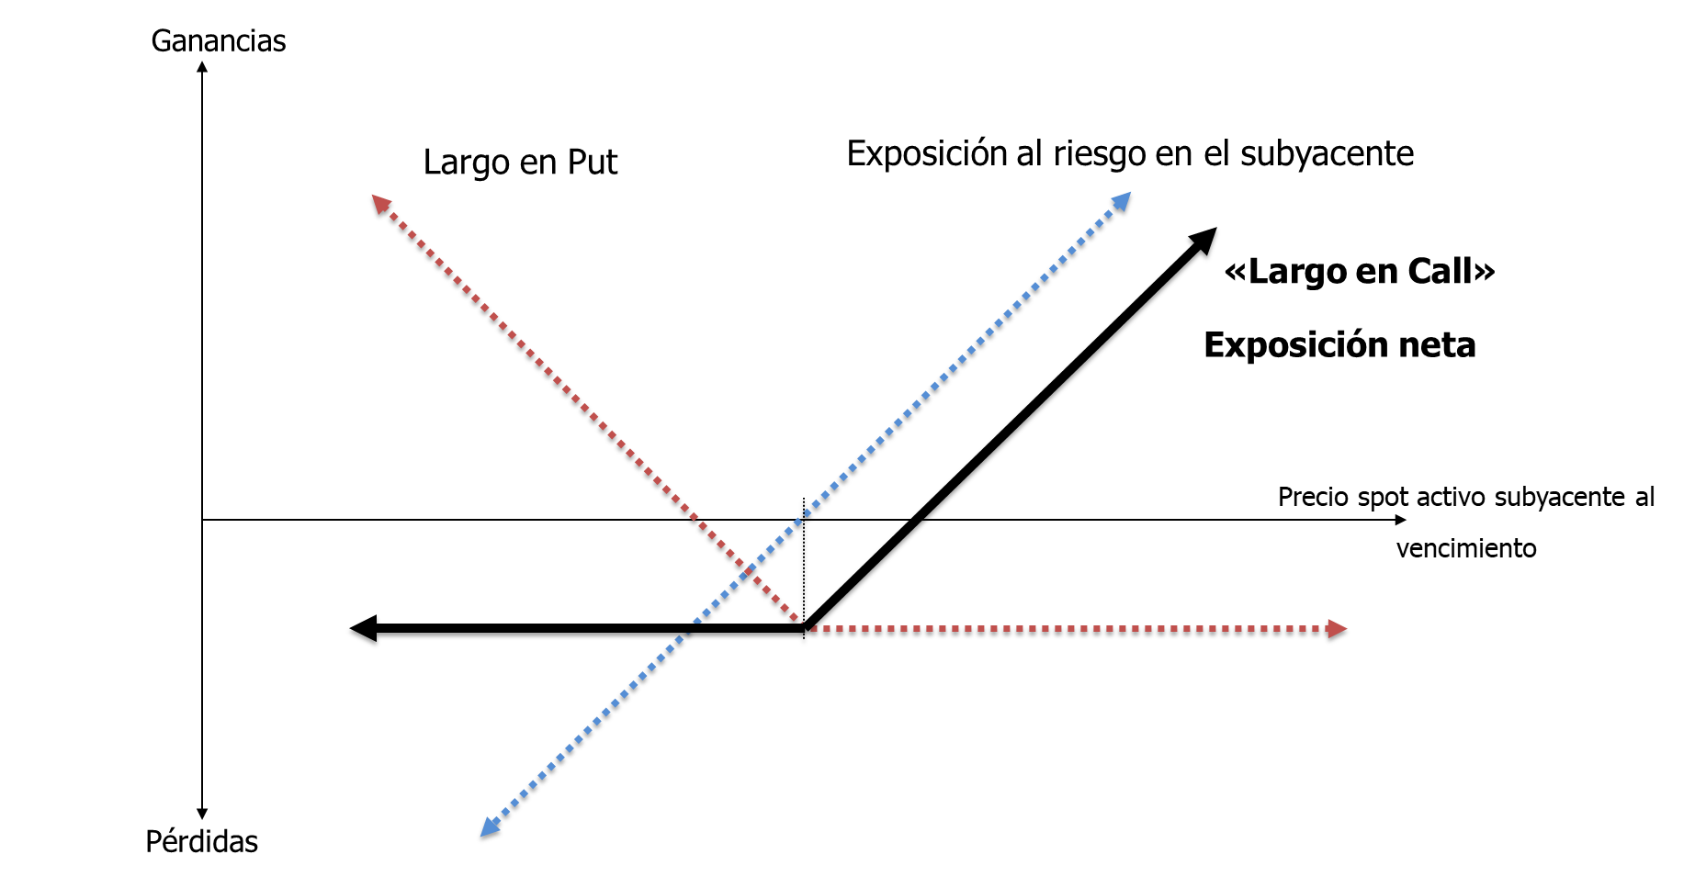
Cobertura Exportador:
Qsubyacente | 300,000 | USD
Razón cobertura | 100%
T | 124 | días |  |  | Exchange Rate ($ / foreign): | 3600.0000
Opciones europeas ATM |  |  |  |  | Volatility (% per year): | 15.00%
S0 | $ 3,600.00 |  |  |  | Risk-Free Rate (% per year): | 1.980%
K | $ 3,600.00 | Opciones ATM K = S0 |  |  | Foreign Risk-free Rate (% per year): | 0.896%
Volatilidad | 15.0% | C.A.
rd (124 días) | 2.0% | E.A.
rf (124 días) | 0.90% | E.A.
Base | 365

$${\text{Q}}_{\text{opciones}}\text{=}{\text{Q}}_{\text{S}}\text{×}\text{Raz}\text{ó}\text{n} \text{cobertura}$$
Put: | $ 118.4262 | COP por cada USD | Option Data
Qopciones | 300,000 | USD |  | Option Type:

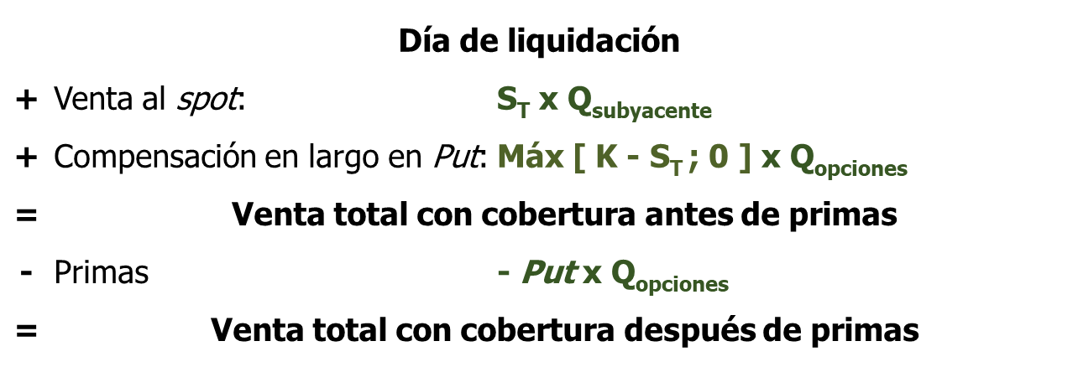
Día 124:
ST | $ 2,500.0 |  |  |  | Life (years): | 0.3397
 |  |  |  |  | Strike Price: | 3600.0000
Ventas al spot | $ 750,000,000
Compensación | $ 330,000,000
Total sin primas | $ 1,080,000,000
Primas | -$ 35,527,860
Total con primas | $ 1,044,472,140 |  |  |  | Price: | 118.42619901

Precio cobertura con primas | $ 3,481.57

Cobertura con Bull Call Spread
Un importador cubrirá con Opciones Financieras la compra de 400.000 USD que realizará dentro de 35 días. La entidad financiera ofrece realizar la cobertura cambiaria con Opciones Europeas en una estrategia Bull Call Spread. Esta estrategia se compone de dos Opciones Call, cada una con un precio strike diferente. El primer strike (K1) con un precio $20 menor que la TRM actual y el segundo strike (K2) con un precio $20 mayor que la TRM actual. Las Opciones son valoradas por el método de Black-Scholes con los siguientes datos: • TRM del día de valoración: $3.500. • Volatilidad: 10% C.A. • Tasa libre de riesgo Colombia vigente para 35 días: 1,8% E.A. • Tasa LIBOR en dólares vigente para 35 días: 0,7% E.A. • Base: 365. En el día de la terminación de la cobertura (día 35), la TRM es de $3.600. La empresa importadora compra los 400.000 USD a la TRM. Teniendo en cuenta el pago de las primas, ¿cuál es el precio con cobertura? Por otro lado, si en el día de la terminación de la cobertura (día 35), la TRM es de $3.400. La empresa importadora compra los 400.000 USD a la TRM. Teniendo en cuenta el pago de las primas, ¿cuál es el precio con cobertura? Por último, suponga que en lugar de usar la estrategia Bull Call Spread, la empresa importadora hubiera optado por realizar la cobertura con solo Opciones Call con K1 o con solo Opciones Call con K2. Evalúe los resultados con estas dos estrategias de cobertura para los escenarios de ST = $3.600 y ST = $3.400. Recuerde que estas dos estrategias son independientes, es decir, son mutuamente excluyentes.

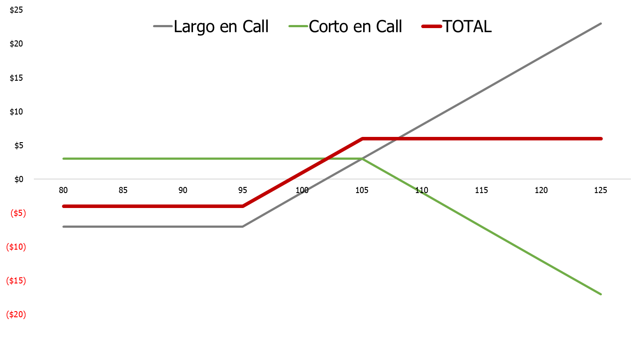
 |  |  | Underlying Data |  |  |  | Underlying Data
Cobertura Importador: |  |  |  | Underlying Type: |  |  |  | Underlying Type:
Qsubyacente | 400,000 | USD
Razón cobertura | 100%
T | 35 | días
Opciones europeas |  |  |  |  | Exchange Rate ($ / foreign): | 3500.0000 |  |  | Exchange Rate ($ / foreign): | 3500.0000
S0 | $ 3,500.00 |  |  |  | Volatility (% per year): | 10.00% |  |  | Volatility (% per year): | 10.00%
K1 | $ 3,480.00 | $20 menos que S0 |  |  | Risk-Free Rate (% per year): | 1.784% |  |  | Risk-Free Rate (% per year): | 1.784%
K2 | $ 3,520.00 | $20 más que S0 |  |  | Foreign Risk-free Rate (% per year): | 0.698% |  |  | Foreign Risk-free Rate (% per year): | 0.698%
Volatilidad | 10.0% | C.A.
rd (35 días) | 1.8% | E.A.
rf (35 días) | 0.70% | E.A.
Base | 365

$${\text{Q}}_{\text{opciones}}\text{=}{\text{Q}}_{\text{S}}\text{×}\text{Raz}\text{ó}\text{n} \text{cobertura}$$
Call (K1) | $ 55.8910 | COP por cada USD | Option Data |  |  |  | Option Data
Call (K2) | $ 35.6348 | COP por cada USD |  | Option Type: |  |  |  | Option Type:
Qopciones | 400,000 | USD

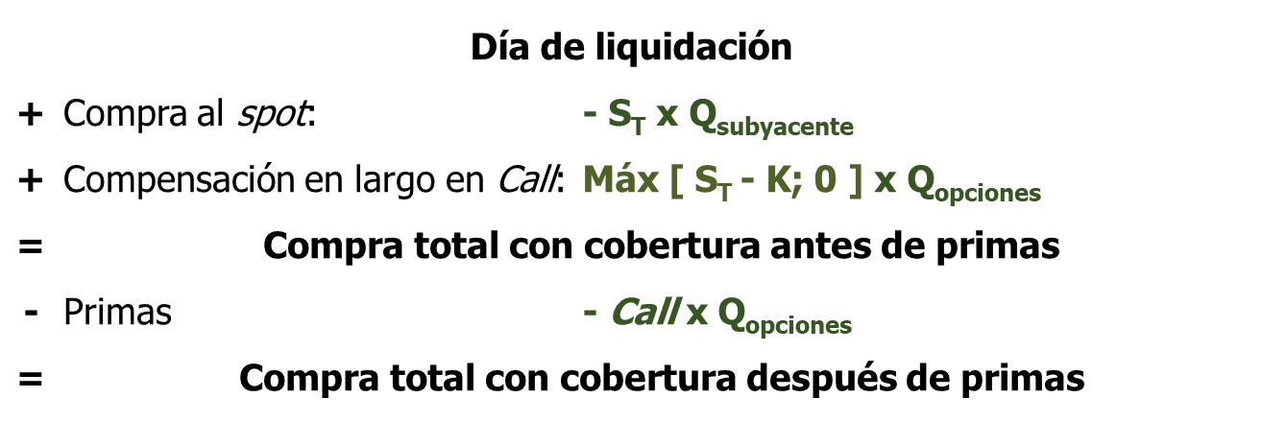
 |  |  |  |  | Life (years): | 0.0959 |  |  | Life (years): | 0.0959
Día 35: |  |  |  |  | Strike Price: | 3480.0000 |  |  | Strike Price: | 3520.0000
ST | $ 3,600.0

Cobertura con estrategia Bull Call Spread:
Compras Spot | -$ 1,440,000,000
Compensación Call (K1) | $ 48,000,000 |  |  |  | Price: | 55.89103171 |  |  | Price: | 35.634781343
Compensación Call (K2) | -$ 32,000,000
Total sin primas | -$ 1,424,000,000
Primas | -$ 36,610,325
Total con primas | -$ 1,460,610,325

Precio cobertura con primas | $ 3,651.53

Cobertura con Call (K1):
Compras Spot | -$ 1,440,000,000
Compensación Call (K1) | $ 48,000,000
Total sin primas | -$ 1,392,000,000
Primas | -$ 22,356,413
Total con primas | -$ 1,414,356,413

Precio cobertura con primas | $ 3,535.89

Cobertura con Call (K2):
Compras Spot | -$ 1,440,000,000
Compensación Call (K2) | $ 32,000,000
Total sin primas | -$ 1,408,000,000
Primas | -$ 14,253,913
Total con primas | -$ 1,422,253,913

Precio cobertura con primas | $ 3,555.63

